企画概要
企画概要

 | 概要

 |  | タイトル | フランシュタインの最果ての旅
 |  | ジャンル | ２Dスクロール謎解きアクション
 |  | プレイ人数 | 1人
 |  | プラットフォーム | PC（コントローラーあり）
 |  | キャッチコピー | 君を見つける物語。
 |  | 使用ソフト | Unity（バージョン：2020.2.5f1）

 | メンバー

 | 背景設定

 | 廃退した世界が舞台です。
 | 人類が滅亡寸前で、とある博士が人間を模した男と女の生命体を作り上げた。新世代のアダムとイヴとして。
 | しかし、女の生命体が不備が発生し「最果て」と呼ばれる場所へと捨てられてしまいます。
 | 博士と同じ名前を与えられた男の生命体「フランケンシュタイン」は、捨てられた「イヴ」を探しに最果てへと旅立ちます。

 | 画面遷移（シーンの数想定）

ガラスとおもちゃの
最果てマップ
海と機械の
最果てマップ
タイトル画面
チュートリアルマップ
電気と町の最果てマップ

基本操作
基本操作

 |  | ゲーム画面情報
16


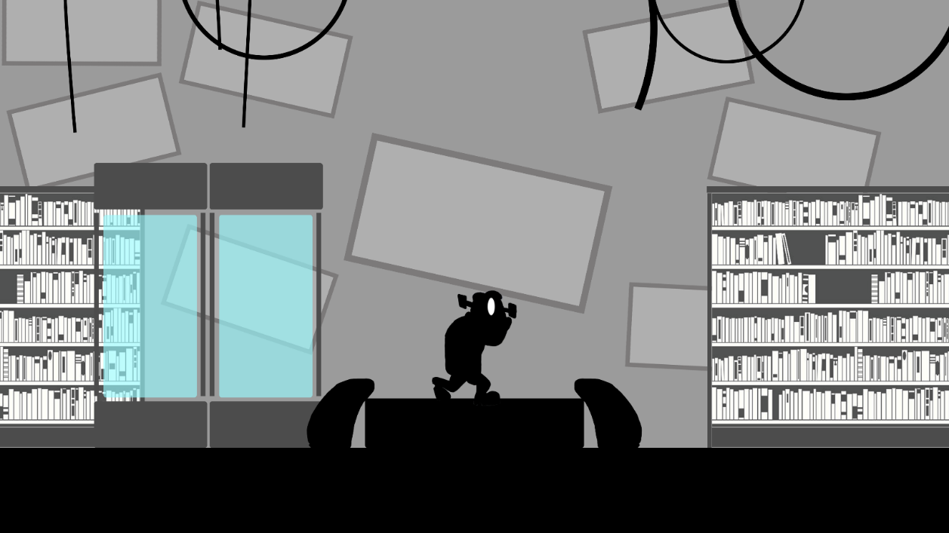
④

①

9

③

②

 |  |  |  | ①：フランケンシュタイン（プレイヤー）

 |  |  |  |  | プレイヤーが操作するキャラクター。

 |  |  |  | ②：背景A

 |  |  |  |  | プレイヤーが歩く地面です。

 |  |  |  | ③：背景B

 |  |  |  |  | 背景Aの一つ後ろに入れる建物などの背景です。

 |  |  |  | ④：背景C

 |  |  |  |  | 空の色です。一番後ろの背景になります。

 | 基本操作

１．歩く
２．ジャンプ
３．物を持つ
物を離す
４．物を投げる
5．電気を入れる
譲渡する
6．エネミーと
操作の切り替え


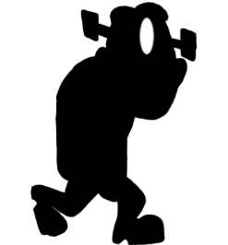






右のRボタン
＋右の右ボタン
左スティック
右下のボタン
持つ：右のRボタン
離す：右のRボタンを離す
右の上のボタン
左のLボタン




 |  |  |  | １、２.歩く、ジャンプ

 |  |  |  |  |  | 左スティックを動かすと、フランケンシュタインがマップ内を歩きまわることができます。
 |  |  |  |  |  | ジャンプの高さは、本棚の高さに対して写真①くらいの高さです。
写真①
アニメーションについて
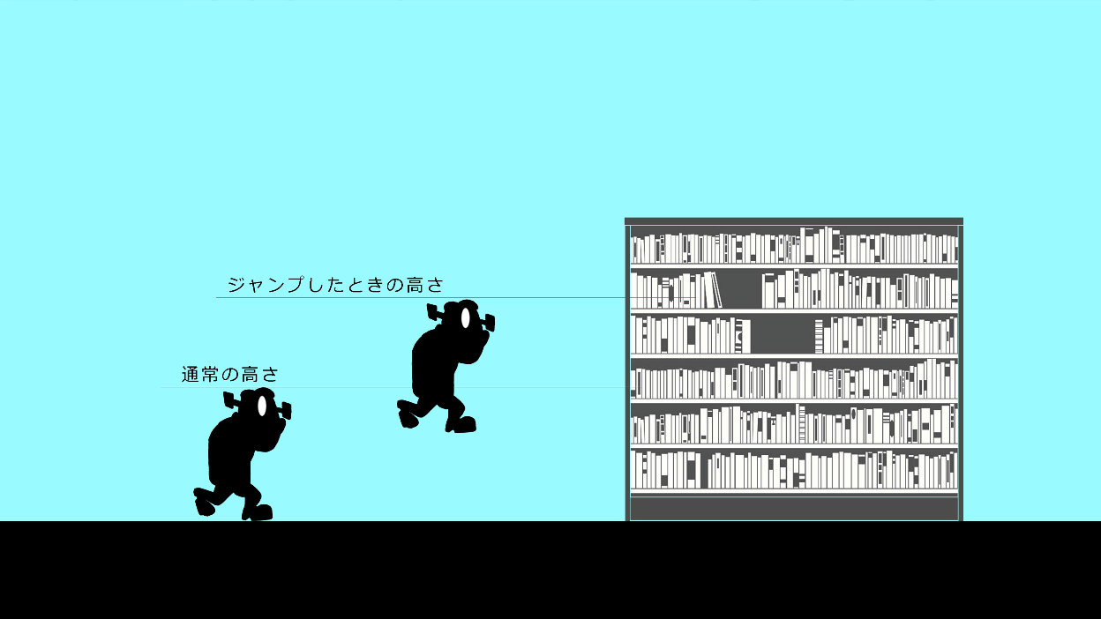

 |  |  |  |  |  |  |  | 左右に移動するゲームなので、フランケンやエネミーのアニメーションは右と左があります。
左へステックを傾ける
右へステックを傾ける

 |  |  |  | 3、4.物をもつ、投げる

 |  |  |  |  |  | 一部の家電や、瓦礫は持って投げたりすることができます。物をエネミーに向けて投げると、エネミーを倒すことができます。
 |  |  |  |  |  | 物を持つとき、フランケンの小さいアニメーションが入ります。

投げ方2種の差分
物を持つときの動作
横投げ
上投げ


 |  |  |  |  |  |  |  |  | ボタンを押しても、すぐにものは待たない。アニメーションの最後のときでやっと物を
 |  |  |  |  |  |  |  |  | 持った状態になる

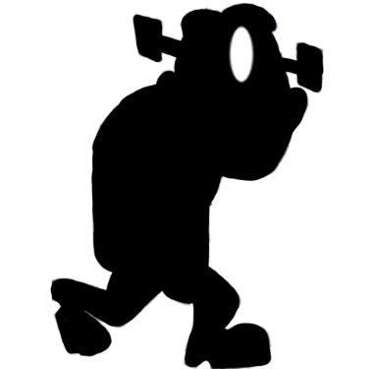

右のRボタン
＋右の右ボタン
右のRボタン
＋右の右ボタン長押し

 |  |  |  |  |  | また、投げる動作には「横投げ」と「上投げ」の2種類あります。二種類の投げ方はありますが、投げた距離はどちらも一緒です。
物を投げた時の起動イメージ



 |  | （重要）電気操作について、エネミーを駆使した電気の使い方

 |  |  |  | 電気の操作について

 |  |  |  |  |  | 電気がついているものに近づくとフランケンシュタインの上に電気残量UI表示される。その状態でコントローラーの右のボタンを押すと電気を吸収することができる。
 |  |  |  |  |  | また、機械に電気を分け与えることができる。機械に近づき、コントローラーの右のボタンを押すことで電気を与えられる。
 |  |  |  |  |  | 電気を持っている、もしくは電気が入るものに近づくと、電気残量UIが表示されます。
１、電気の吸収
２、電気の譲渡
操作ボタン

右の上ボタン



吸収
譲渡

 |  |  |  | 倒したエネミーに電気を入れる＋フランケンシュタインの電池が減る

 |  |  |  |  |  | 倒したエネミーに近づくと、フランケンシュタインのバッテリーが表示されます。
 |  |  |  |  |  | 倒したエネミーに対して電気を入れると、操ることができます。

エネミーに入れた電池は吸収できますが、
エネミーが消費した電気は戻らないので注意




操作ボタン
右の上ボタン

 |  |  |  | エネミーがフランケンシュタインについてくる

 |  |  |  |  |  | 操った敵はフランケンシュタインについていきます。
 |  |  |  |  |  | 操ったエネミーは共に行動する際、フランケンシュタインと同じ行動を取ります。



 |  |  |  |  |  | 同じ行動を取るといっても、フランケンシュタインの行動からエネミーが真似をするまで、0.5秒ほどタイムラグがあります。
 |  |  |  |  |  | なので、フランケンシュタインがジャンプしたらエネミーも0.5秒後にジャンプするなど同じ行動を取ったり、
 |  |  |  |  |  | フランケンシュタインが歩き始めてから0.5秒後に一緒に歩き始めます。

！



 |  |  | （重要）エネミーを操っているときの詳細

 |  |  |  |  | エネミーを操ったときフランケンシュタインはLボタンで操作で、エネミーの操作ができるようになります。

操作ボタン

左のLボタン

 |  |  |  |  | エネミーの操作からフランケンシュタインの操作に戻ったとき、操ったエネミーはフランケンシュタインについてきません。
 |  |  |  |  | コントローラーのAボタンを押すと、フランケンシュタインのモーション「呼ぶ」が入ります。
 |  |  |  |  | 呼ぶを行った後、エネミーが再びフランケンシュタインについていきます
操作ボタン
左の右ボタン
！

 | フランケンシュタインの体力について

 |  | フランケンシュタインの体力はフランケンシュタインの持つ電気です。つまり、体力＝電気
 |  | 電気のステータスはMAX100です。

MAX100
右から左に減っていきます

MAX100
50
30

 |  |  |  | 攻撃されたときの反応

 |  |  |  |  | フランケンはエネミーから攻撃されると、電気が減ってしまいます。このとき、フランケンシュタインの上に電気残量UIを表示します。
 |  |  |  |  | 攻撃された際のフランケンの動きはありませんが、ノックバックしてフランケンの目がバツ目になります。（ノックバック：後ろふ吹っ飛ぶこと）

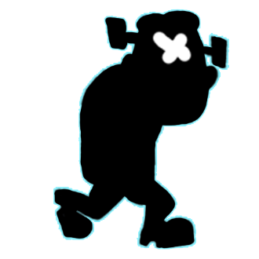

 |  |  |  | 体力がなくなったとき

 |  |  |  |  | エネミーに攻撃された、電気が使いすぎと、いろいろありますが死に方は１つです。
 |  |  |  |  | 電気残量が０になったとき、フランケンの電池が切れるアニメーションが入り、画面が暗くなってUIゲームオーバーが表示されます。
 |  |  |  |  | ②の画面になったとき、活動していたエネミーや機械の活動も止まります
 |  |  |  |  | ②でコンテニューと、タイトルは左スティックを上下移動させてAボタンで確定できます。タイトルを選んだら、黒色にフェードアウトしてフェードインでタイトルに戻ります。
 |  |  |  |  | コンテニューを選んだら黒くフェードアウトして、フェードインでマップのスタート地点に戻ります。

①体力が０になると倒れる（倒れるモーションあり）
②画面は薄暗くなって
ゲームオーバーの文字表示

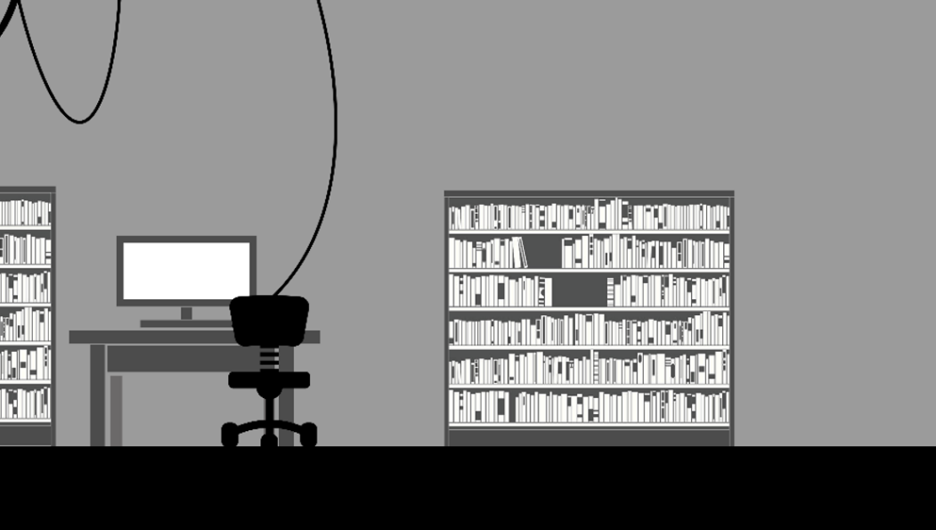
操作ボタン

十字の上下ボタン：選択
決定：右の右ボタン

GWME OVER

コンテニュー？
タイトル
▶

コンテニューを選んだ場合

①画面が黒色にフェードアウト
②倒れたマップのスタート地点に移動
＋画面がフェードイン

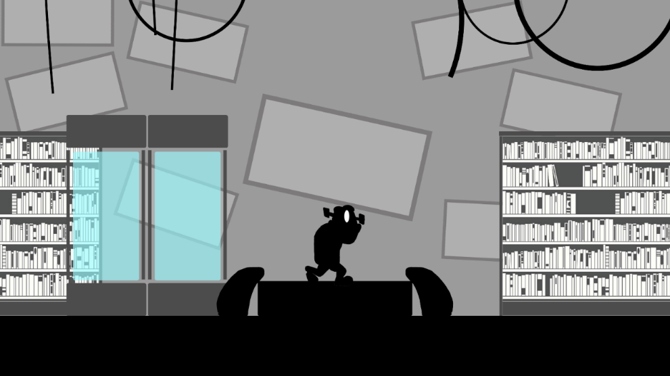

 |  |  |  |  |  |  | ｖ

タイトル
タイトル画面

 | ゲーム画面情報（初回、ゲームオーバーからタイトルに戻ったとき）

フランシュタインの
最果ての旅

①

②

③

 |  | ①タイトルロゴ

 |  | 画面の中央より少し上くらいのところにタイトルロゴをのせます。

 |  | ②キャラクター（フランケンシュタイン）

 |  | フランケンが右に向かって歩いているようにしたいです。アニメーションは、フランケンの歩きモーションをループで使用します。

 |  | ③背景

 |  | フランケンが右に向かって歩いているので、背景も一緒に右から左へ流れて行きます。（なお背景はループを使用します）
 |  | レイヤー分けした背景絵を重ねて、遠近感のある背景にしたいです。

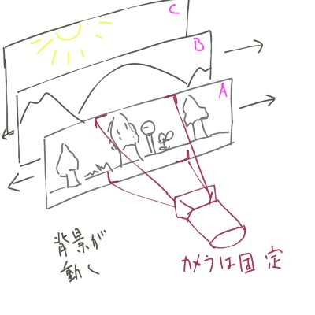

 |  |  | 背景A | プレイヤーに合わせて移動します。 | プレイヤーと同じ 速度（×1.0）

 |  |  | 背景B | プレイヤーに合わせて移動します。（速度は遅め） | プレイヤーの速度より 遅め（×0.2）

 |  |  | 背景C | ほぼ移動しない | 動かない

チュートリアル
チュートリアル（研究室）

 | マップ画面情報

フランケンの文字が
出る場所

バッテリー：100％
システム：良好
…博士の失踪
及び
生命体「イヴ」の処分の確認

初回のカメラで映す部分

フランケンの歩ける地面

 | 音響関係

 |  |  |  | BGM：ゲーム内で流れている音楽のことです。

 |  |  |  | BGM |  |  | （BGMが決まるまでお待ちください） |  |  |  |  |  |  | SE | 電気を通す音

 | 背景について

 |  |  |  | レイヤー分けした背景絵を重ねて、遠近感のある背景にしたいです。

 |  |  |  |  |  |  |  |  | 背景A |  |  | プレイヤーに合わせて移動します。 |  |  |  | プレイヤーと同じ 速度（×1.0）

 |  |  |  |  |  |  |  |  | 背景B |  |  | プレイヤーに合わせて移動します。（速度は遅め） |  |  |  | プレイヤーの速度より 遅め（×0.2）

 |  |  |  |  |  |  |  |  | 背景C |  |  | ほぼ移動しない |  |  |  | 動かない

 |  |  |  |  |  |  |  |  |  | この速さは今後調整できるようにしてほしいです。

 |  | フラグリスト

 |  |  | No |  |  | フラグ |  | フラグ後

 |  |  | 1 |  |  | タイトル画面フェードイン |  | 1秒後、UI「〇ボタン：起動する」

 |  |  | 2 |  |  | コントローラー：Aボタンを 押す |  | フェードアウトでUI「〇ボタン：起動する」の表示を消す

 |  |  | 3 |  |  | フラグ２終了後 |  | フランケンシュタインの起きるアニメーションが入る ＋カメラが引いてマップの半分を映す

 |  |  | 4 |  |  | フラグ３終了後 |  | 「バッテリー100％、システム：良好」の文字を表示。 そのあとの文はゲームの流れを参照 文字はアニメーションを入れて、出したいです。

 |  |  |  |  |  |  |  | アニメーションのイメージの参照はこちら
 |  |  | 5 |  |  | フラグ４終了後 |  | フラグ４の文字が1秒後、文字表示が消える

 |  |  | 6 |  |  | フラグ５終了後 |  | UI「左スティック：移動」の表示を出す ＋フランケンシュタインの操作が可能

 |  |  | 7 |  |  | コントローラー：左スティック 操作後 |  | フェードアウトでUI「左スティック：移動」の表示を消す

 |  |  | 8 |  |  | マップ右にあるパソコンに接触 |  | パソコンの上にUI「Yボタン：電気を流し込む」を表示 ＋フランケンの電気残量の表示

 |  |  | 9 |  |  | コントローラー：Yボタンを 押す |  | 電気を入れるエフェクトを入れる＋同時にSE（名前が入る）が鳴る ＋パソコンが明るくなる ＋フランケンの電気残量が100から70になる減ります

 |  |  | 10 |  |  | フラグ４終了後 |  | フェードアウトでパソコンの上にUI「Ｙボタン：電気を流し込む」の表示を消す ＋UI「博士の記録」を表示 （フランケンのHPバーは消さない）

 |  |  | 11 |  |  | コントローラー：Aボタンを 押す |  | UI「博士の記録」を表示が消える

 |  |  | 12 |  |  | フラグ10終了後 |  | フランケンシュタインの文字の表示。フラグ４と同様文字のアニメーションが入る

 |  |  | 13 |  |  | フラグ11、文字の表示後 |  | 文字が消える ＋フェードインでUI「Yボタン：電気を吸収する」表示

 |  |  | 14 |  |  | コントローラー：Yボタンを押す |  | 電気を入れるエフェクトを入れる＋同時にSE（名前が入る）が鳴る ＋パソコンが暗くなる ＋UI「Yボタン：電気を吸収する」の表示がフェードアウトで消える ＋フランケンの電気残量が70から100に増える。 ＋フラグ15ができるようになる

 |  |  | 15 |  |  | フラグ14終了後 エネミーの死体に近づく |  | フェードインでUI「エネミーの死体に電気を入れる」を表示 ＋エネミーの死体の上にUI「□ボタン」の表示

 |  |  | 16 |  |  | □ボタンを押す |  | 電気を入れるエフェクトを入れる＋同時にSE（名前が入る）が鳴る ＋フランケンの電気残量が100から60に減る。 ＋フェードアウトでUI「エネミーの死体に電気を入れる」の表示を消す ＋エネミーの死体の上にUI「□ボタン」の表示を消す

 |  |  | 17 |  |  | フラグ16終了後 |  | エネミーの死体が起き上がるアニメーションが入る

 |  |  | 18 |  |  | フラグ17終了後 |  | エネミーがフランケンについてくるようになる ＋UI「□ボタン：物、エネミーを持つ」をフェードインで表示

 |  |  | 19 |  |  | □ボタンを押して エネミーを持つ |  | UI「□ボタン：物、エネミーを持つ。□ボタン離す：物を離す」を フェードアウトで表示を消す

 |  |  | 20 |  |  | フラグ19終了後 |  | 「〇ボタン：前方に投げる、〇ボタン長押し：上に投げる」をフェードインで表示

 |  |  | 21 |  |  | 〇ボタンでエネミーを投げる |  | 「〇ボタン：前方に投げる、〇ボタン長押し：上に投げる」を フェードアウトで消える ＋エネミーがついてこなくなる

 |  |  | 22 |  |  | 操っているエネミーに 近づく |  | 「□ボタン：エネミーの電気を吸収する」をフェードインで表示

 |  |  | 23 |  |  | □ボタンを押す |  | 「□ボタン：エネミーの電気を吸収する」をフェードアウトで表示を消す ＋電気を入れるエフェクトを入れる＋同時にSE（名前が入る）が鳴る ＋フランケンの電気残量が60から100に減る。

 |  |  | 24 |  |  | フラグ23終了後 |  | エネミーが倒れるアニメーションが入る。

 |  |  | 25 |  |  | フラグ14終了後 |  | フェードインでUI「右に行き、家を出る」を表示。 ＋フラグ17ができるようになる

 |  |  | 26 |  |  | パソコンから離れる |  | フェードアウトでフランケンHPバーが消える

 |  |  | 27 |  |  | マップ右端まで行く |  | 画面が白にフェードアウト

 |  |  | 28 |  |  | フラグ17終了後 |  | フェードインでタイトルロゴを表示

 | ゲームの流れ

 |  | 画面に写っているときのイメージはこのくらいです。アスペクト比横16：縦９
 |  | 上のマップにあるフランケンシュタインがいる場所をカメラを拡大しています。

 |  | フラグ①：タイトルからフェードインで下の画面表示後、UI「Ｙ起動させる」のテロップを表示。
 |  |  |  |  | 注意：最初はフランケンシュタインが眠っているという設定なので、コントローラーで操作しようとしても、フラグ②終了までフランケンシュタインの操作はできません。
 |  | フラグ２：コントローラーのYボタンを押すとUI「Y起動させる」のテロップが消える
写真①
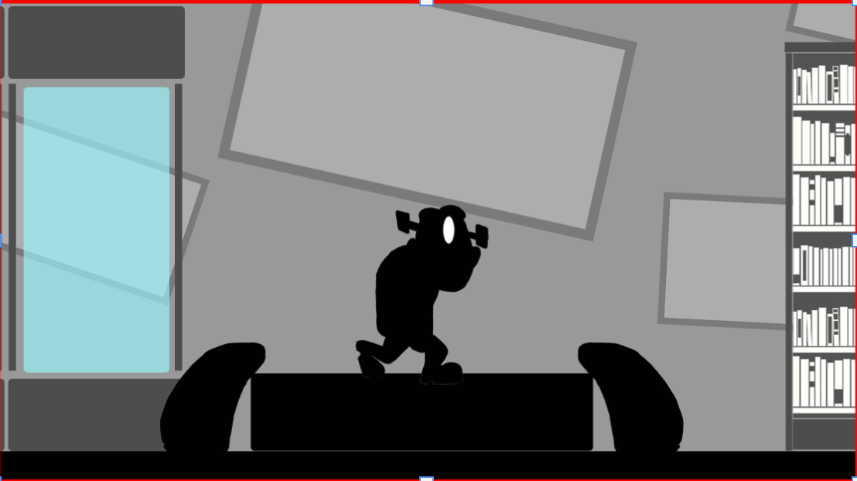

〇ボタン：起動させる

9

16

 |  | フラグ３：フランケンの起きるアニメーションが入る＋カメラを引いて写真のくらいまでマップを映す

写真②
バッテリー：100％
システム：良好

左スティック：移動

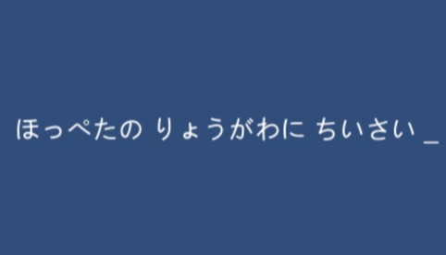

 |  | フラグ４：フラグ３終了後、フランケンシュタインの文字が出てくる。この時、文字のアニメーションをタイプライターを打っているようにしたい。 |  |  |  |  |  |  |  |  |  |  |  |  |  |  | アニメーション参考ページはこちら
文字の出方の順番について

0.7～1秒表示
消えたら
すぐ表示
0.7～1秒表示
消えたら
すぐ表示
0.7～1秒表示
消えたら
すぐ表示
0.7～1秒表示
消えたら
すぐ表示
0.7～1秒表示
バッテリー：100％
システム：良好
辺りの生命体の確認…
生命体：０
博士、生命体「イヴ」の不在：疑問
生命体の捜索、単独行動の開始
表示が消える

 |  | フラグ５：フラグ４の最後の文字が1秒後、フェードアウトで文字表示が消える
 |  | フラグ６ UI「左スティック：移動」のテロップの表示＋フランケンシュタインの操作が可能
 |  | フラグ７：フランケンシュタインの移動後、UI「左スティック：移動」の表示が消える
□ボタン：電気を入れる
写真③

 |  | フラグ８：マップ右にあるパソコンに近づくと、パソコンの上にUI「Yボタン：電気を入れる」を表示。＋フランケンのHPバーをフランケンの頭の上に表示
 |  | フラグ９：Yボタンを押すと、電気を入れるエフェクトを入れる＋パソコンが明るくなる＋フランケンのHPバーが100から70になる。

写真④
バッテリー：100％
システム：良好

電気のエフェクトについて

エフェクトは２Dで連番で
使用します。
フレームは全部で4枚です


0.1秒
0.1秒
0.1秒
0.1秒

 |  | フラグ10：Yボタンを押すと、UI「Yボタン：電気を入れる」の表示が消える。→画面に博士の日記が表示。
 |  | フラグ11：Yボタンで閉じると、レポート表示が消える。
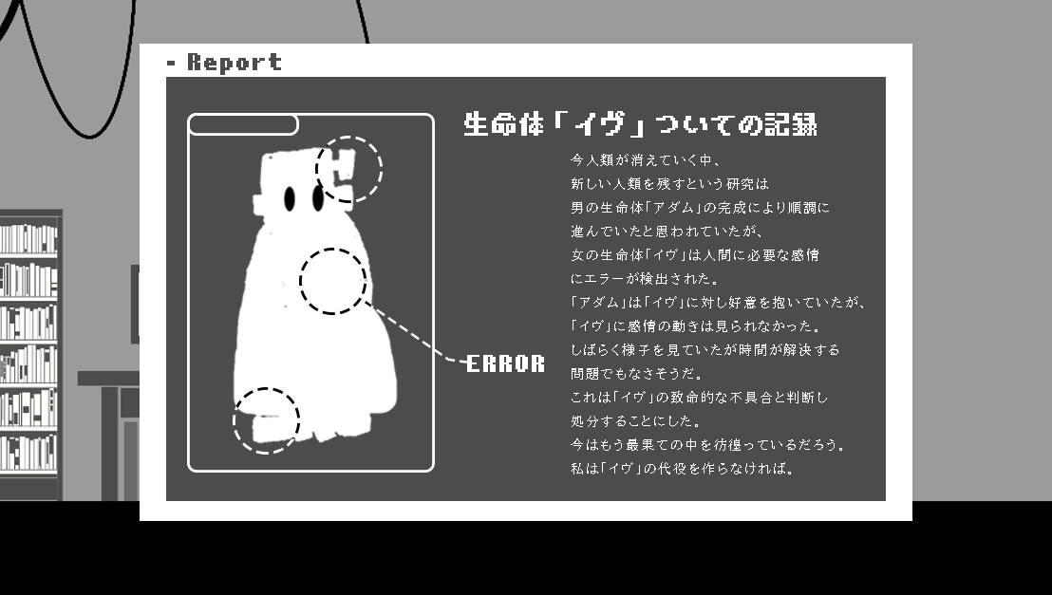
写真⑤

 |  | フラグ12：フラグ４と同じアニメーションで、文字が出てきます。
文字の出方の順番について

0.7～1秒表示
…博士の失踪
及び
生命体「イヴ」の処分の確認
1.3秒表示
0.7～1秒表示
0.7～1秒表示
消えたら
すぐ表示
消えたら
すぐ表示
消えたら
すぐ表示
1.3秒表示
消えたら
すぐ表示
これより
生命体「イヴ」の探索を開始する。
表示が消える
…
生命体「イヴ」の不具合の否定
…

 |  | フラグ13：フラグ１２の文字が消えた後、UI「Yボタン：電気を吸収する」の表示
 |  | フラグ14：電気を入れるエフェクトを入れる＋パソコンが暗くなる＋UI「Yボタン：電気を吸収する」の表示がフェードアウトで消える＋フランケンの頭に充電が100から70に増える。＋フラグ15（エネミーの死体に反応する）ができるようになる

写真⑤
…博士の失踪
及び
生命体「イヴ」の処分の確認

□ボタン：電気を吸収する

 |  | フラグ15：エネミーの死体に近づくと、「エネミーの死体に電気を入れる」と「□ボタン」UIを表示
 |  | フラグ16：電気を入れるエフェクトを入れる＋同時にSE（名前が入る）が鳴る＋フランケンの電気残量が100から60に減る。＋フェードアウトでUI「エネミーの死体に電気を入れる」の表示を消す＋エネミーの死体の上にUI「□ボタン」の表示を消す

 |  | フラグ17：エネミーの死体が起き上がるアニメーションが入る
 |  | フラグ18：エネミーがフランケンについてくるようになる＋UI「□ボタン：物、エネミーを持つ」をフェードインで表示

Rボタン：物を持つ
Rボタン＋〇ボタン：物を離す

 |  | フラグ19：UI「□ボタン：物、エネミーを持つ。□ボタン離す：物を離す」をフェードアウトで表示を消す
 |  | フラグ20：「〇ボタン：前方に投げる、〇ボタン長押し：上に投げる」をフェードインで表示

Rボタン＋〇ボタン長押し：上に投げる
Rボタンを離す：物を離す

 |  | フラグ21：エネミーを投げると、「〇ボタン：前方に投げる、〇ボタン長押し：上に投げる」をフェードアウトで消える＋エネミーがついてこなくなる
 |  | フラグ22：操っているエネミーに近づくと、「□ボタン：エネミーの電気を吸収する」をフェードインで表示

□ボタン：電気を吸収する

 |  | フラグ23：「□ボタン：エネミーの電気を吸収する」をフェードアウトで表示を消す＋電気を入れるエフェクトを入れる＋同時にSE（名前が入る）が鳴る＋フランケンの電気残量が60から100に減る。
 |  | フラグ24：エネミーが倒れるアニメーションが入る。
 |  | フラグ25：フラグ14の後、UI「右に行き、家を出る」を表示。
 |  | フラグ26：パソコンから離れると、フランケンのHPバーが消える。
 |  | フラグ27：マップの右端までフランケンが行くと、画面が白にフェードアウト。

写真⑥

右に行き、家を出る→

 |  | フラグ28：画面が白にフェードアウトしたとき、ゲームのタイトルロゴの表示。

 |  |  |  |  |  |  |  |  |  |  |  |  | next→マップ１
 |  | 電気を通す物

 |  |  |  |  | 博士のパソコン



 |  |  |  |  |  |  |  | 電気消費量 |  |  | 30

 |  |  |  |  |  |  |  | 電気入手量 |  |  | 30

マップ1
マップ１（電気と町の最果て）

 | ゲーム画面情報

 | フラグリスト

 |  |  | No |  | フラグ | フラグ後

 |  |  | 1 |  | チュートリアルフラグ18終了後 | フェードインでマップ１の空を映す

 |  |  | 2 |  | フェードイン1終了後 | カメラが下に動いてフランケンを映す

 |  |  | 3 |  | カメラが下に動いてフランケンを映した後 | フェードインでタイトル「電気と町の最果て」UIが表示

 |  |  | 4 |  | タイトル「電気と町の最果て」のUI表示後 | フェードインでタイトル「電気と町の最果て」UIが3秒後消える

 |  |  | 5 |  | フェードインでタイトル「電気と町の最果て」UIが3秒後消えた後 | フランケンが前を向く（アニメーション）

 |  |  | 6 |  | フランケンが前を向いた後 | カメラの動きが終わりフランケンを動かせるようになる

 |  |  | 7 |  | 操作盤に近づいた時 | フランケンの体力を表示する ＋UI「□ボタン:電気を入れる」を表示

 |  |  | 8 |  | フランケンの体力を表示する ＋UI「□」を表示した後 | 電気を入れるエフェクトが入る フランケンの電力－30

 |  |  | 9 |  | 電気を入れるエフェクトが入った後 | 階段が上がってくるアニメーション

 |  |  | 10 |  | 階段が上がってくる | フランケンの体力表示が消える ＋UI「□ボタン:電気を入れる]の表示が消える

 |  |  | 11 |  | 踏切に近づく | フランケンの体力を表示する ＋UI「□ボタン:電気を入れる]の表示

 |  |  | 12 |  | フランケンの体力を表示する ＋UI「□]の表示した後 | 電気を入れるエフェクトが入る フランケンの電力－30

 |  |  | 13 |  | フラグ12終了後 | ケーブルカーがやってくるアニメーションが入る そのケーブルカーの先頭にイヴが見える

 |  |  | 14 |  | フラグ8終了後 | ケーブルカーの後ろから乗り込めるようになる

 |  |  | 15 |  | 石に近づく | UI「物をつかんで投げる」

 |  |  | 16 |  | 石をエネミーに投げて当たった | フランケンが岩を投げ、エネミーに当たったら他のエネミーは逃げ出す

 |  |  | 17 |  | テレビに近づく | フランケンの体力を表示する ＋「□ボタン:電気を吸収する」の表示

 |  |  | 18 |  | テレビの前で□ボタンを押す | 電気を入れるエフェクトが入る フランケンの電力＋40

 |  |  | 19 |  | エネミーの死体に近づく | フランケンの体力を表示する ＋UI「□ボタン:電気を入れる」の表示

 |  |  | 20 |  | フランケンの体力を表示する ＋UI「□]の表示後 | エネミーに電気を通すアニメーション フランケンの電力－30

 |  |  | 21 |  | フラグ18就労後 | エネミーの死体が起き上がるアメーション

 |  |  | 22 |  | フラグ19終了後 | エネミーがフランケンの後ろをついてくる

 |  |  | 23 |  | フラグ20終了後 | UI「ギアハーツの生態確認」を表示する

 |  |  | 24 |  | UI「ギアハーツの生態確認」を表示する 〇ボタンを押す | UI「ギアハーツの生態確認」を表示が消える

 |  |  | 25 |  | 上記フラグ終了後 | フランケンの文字アニメーションが入る（生体の話をする）

 |  |  | 26 |  | 上記フラグ終了後 | UI「L:エネミー操作の切り替え」をフェードインで表示 ＋エネミーの切り替えができるようになる

 |  |  | 27 |  | Lボタンでエネミー操作の切り替え | UI「L:エネミー操作の切り替え」をフェードアウトで表示が消える

 |  |  | 28 |  | エネミーの状態で電柱に近づいた時 | UI「□：電線を伝う」をフェードインで表示

 |  |  | 29 |  | エネミー状態で□ボタンを押す | UI「□：電線を伝う」をフェードアウトで表示が消える

 |  |  | 30 |  | 電線の右端についた時 | UI「□：電線を降りる」フェードインで表示

 |  |  | 31 |  | □を押す | UI「□：電線を降りる」フェードアウトで表示が消える

 |  |  | 30 |  | 車に近づく | UI「R：押す」をフェードインで表示

 |  |  | 31 |  | 操作してるエネミーで車を押す | 車が坂を下り、がれきに衝突する ＋UI「R：押す」をフェードアウトで消える

 |  |  | 32 |  | 上記フラグ終了後 | がれきが崩壊するエフェクト

 |  |  | 33 |  | 上記フラグ終了後 フランケンの操作に切り替えて操っているエネミーに近づく | UI「〇ボタン：エネミーを呼ぶ

 |  |  | 34 |  | 〇ボタンでエネミーを呼ぶ | エネミーがフランケンの後ろをついてくる ＋「〇ボタン：エネミーを呼ぶ」をフェーアウトで表示を消す

 |  |  | 35 |  | ショッピングモール入口に近づく | フランケンの文字アニメーションが入る

 |  |  | 36 |  | エネミーに切り替えたあと電柱に近づく | UI「□ボタン」のフェードインで表示

 |  |  | 37 |  | エネミー状態で□ボタンを押す | UI「□：電線を伝う」をフェードアウトで表示が消える ＋電線での移動ができるようになる ＋電線を伝うアニメーション

 |  |  | 38 |  | 電線の右端についた時 | UI「□ボタン」をフェードインで表示

 |  |  | 39 |  | □を押す | UI「□ボタン」をフェードアウトで表示を消す

 |  |  | 40 |  | 歯車に近づくと | UI「△ボタン：歯車になる」をフェードインで表示

 |  |  | 41 |  | △ボタンを押すと | UI「△ボタン：歯車になる」をフェードアウトで表示を消す

 |  |  | 42 |  | 上記フラグ終了後 | ショッピングモールの扉が開く

 |  |  | 43 |  | ショッピングモール入口に入る | 画面が黒くフェードアウト ＋BGMも消える

 | ゲームの流れ

 |  |  | フラグ１：建物からでたら最初に空が映し出される。
 |  |  | フラグ２：カメラが下に動いてフランケンを映す
 |  |  | フラグ３：フェードインでタイトルUIが表示される
 |  |  | フラグ４：３秒後タイトルUIがフェードアウトで消える
 |  |  | フラグ５：フランケンが前を向くアニメーションが入る
 |  |  | フラグ６：フランケンの硬直が溶けて操作できるようになる

1～6までの流れ

カメラがフェードインで空を映したら、カメラ移動でフランケンを映す
（フランケンは空を見ています）
三秒後フェードアウトでタイトルが消えてフランケンが前を向く
その後フランケンを操作できるようになる
マップ１フェードイン後カメラは空を映している
フランケンを映したら、フェードインでタイトルが出てきて三秒間表示


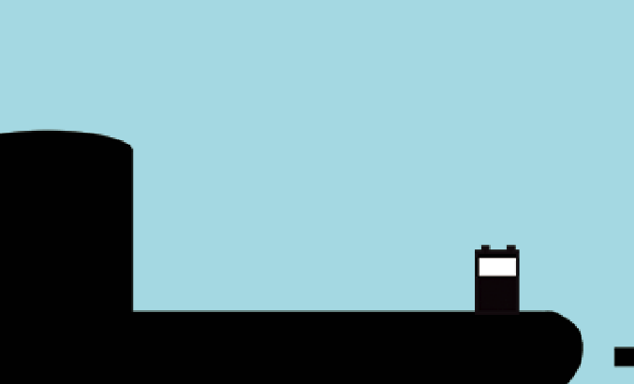

空を見ている

 |  |  | フラグ７：操作盤に近づいた時フランケンの体力を表示する UI「□」を表示
 |  |  | フラグ８：電気を入れるエフェクトが入る 電力－30

７～８まで

操作盤に近づいた時フランケンの体力を表示する
電気を入れるエフェクトが入る

－30

□ボタン
□ボタンを押したら

操作盤

 |  |  | フラグ９：電気を通したら階段が下から上がってくる
 |  |  | フラグ10：フランケンの体力表示が消える＋UI「□]の表示が消える
９～１０まで
体力バーが消える
□ボタンの表示も消える

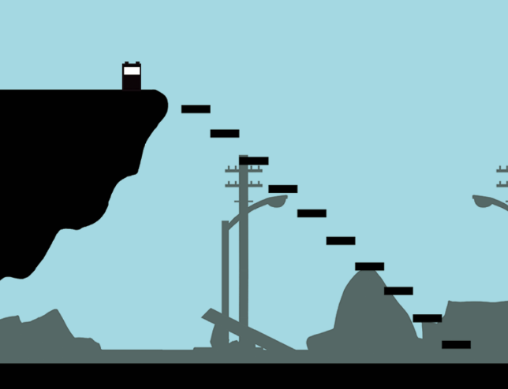

 |  |  | フラグ11：踏切に近づいた時フランケンの体力を表示する＋UI「□]の表示
 |  |  | フラグ12：電気を入れるエフェクトが入るフランケンの電力－30
 |  |  | フラグ13：ケーブルカーがやってくるアニメーションが入るそのケーブルカーの先頭にイヴが見える
 |  |  | フラグ1４：ケーブルカーの後ろから乗り込めるようになる
11～14まで

ケーブルカーが停車後後ろから乗り込めるようになる
フランケンを操作できるようになる
信号に電気を入れる
電気を入れるエフェクトの後フランケンを操作できなくする
ケーブルカーが通り過ぎるときに先頭にイヴが見える

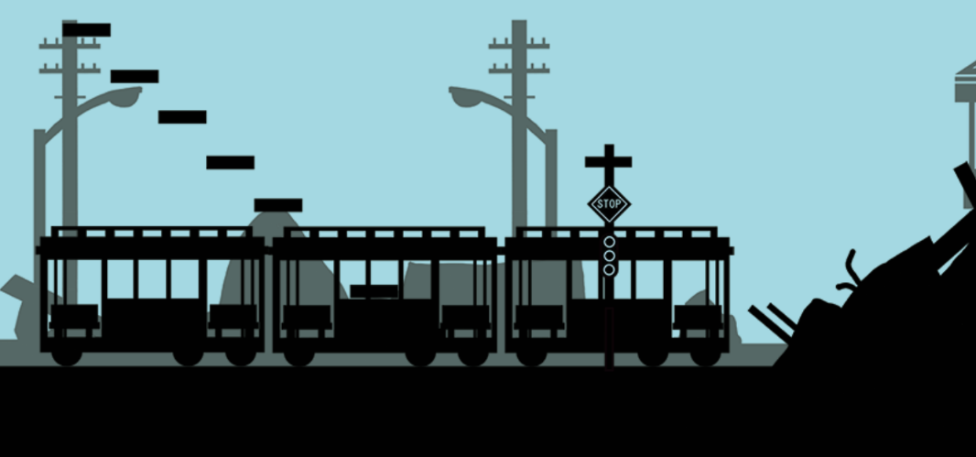
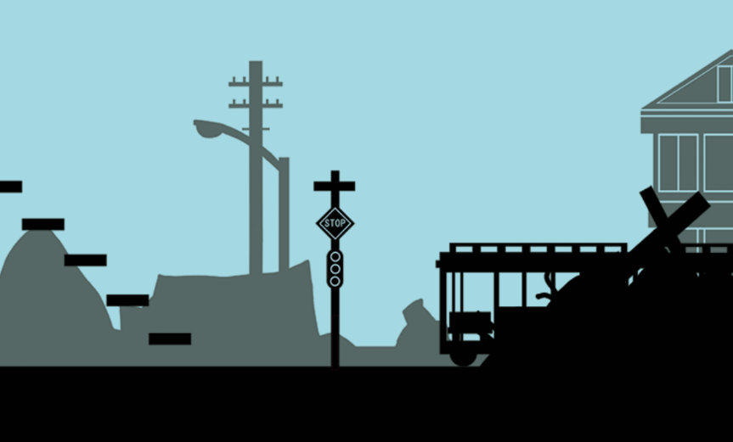
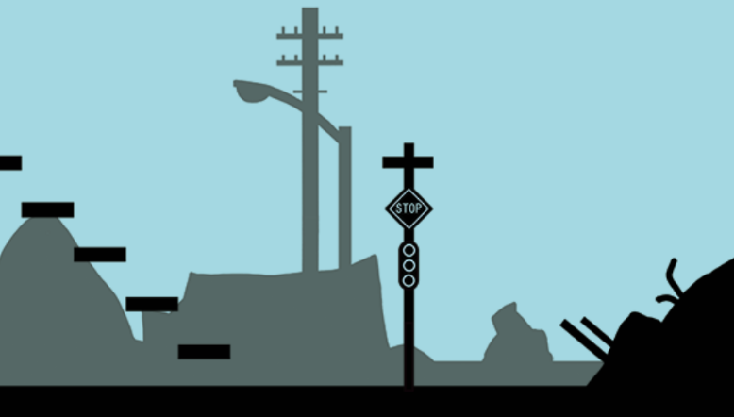
□：ボタン

 |  |  | フラグ15：UI「物をつかんで投げる」
 |  |  | フラグ16：フランケンが岩を投げ、エネミーに当たったら他のエネミーは逃げ出す
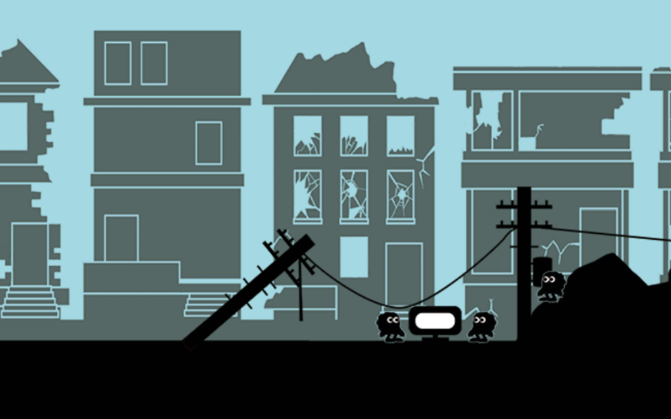

 |  |  | フラグ17：テレビに近づいた時フランケンの体力を表示する＋「□」の表示
 |  |  | フラグ18：電気を入れるエフェクトが入るフランケンの電力＋40
 |  |  | フラグ19：エネミーに近づいた時フランケンの体力を表示する＋UI「□」の表示
17～19まで
フランケンの体力を回復する

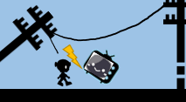

□ボタン
＋40

 |  |  | フラグ20：エネミーに電気を通すアニメーションフランケンの電力－30
 |  |  | フラグ21：エネミーの死体が起き上がるアメーション
20～21まで

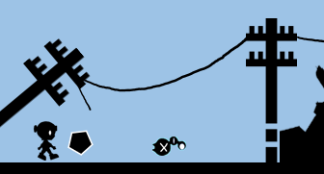
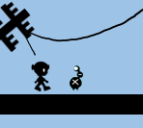

起き上がるアニメーション
電気を与える

 |  |  | フラグ22：エネミーがフランケンの後ろを付いてくる
 |  |  | フラグ23：UI「ギアハーツの生態確認」を表示する
 |  |  | フラグ24：UI「ギアハーツの生態確認」の表示が終わったら説明を出す

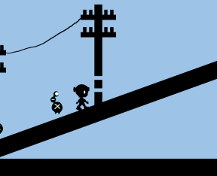

ギアハーツの生態確認

 |  |  | フラグ25：フランケンの文字アニメーションが入る（生体の話をする）
 |  |  | フラグ26：UI「L:エネミー操作の切り替え」をフェードインで表示＋エネミーの切り替えができるようになる

25～26まで
フランケンとエネミーの操作が入れ替わり、エネミーを操作出来るようになる
その間フランケンは操作出来なくなる

L:エネミー操作の切り替え
ギアハーツとは...
L押したら

スプラトゥーンのこの移動のように
電線を伝って渡る
イメージ図
 |  |  | フラグ28：UI「□：電線を伝う」をフェードインで表示
 |  |  | フラグ29：UI「□：電線を伝う」をフェードアウトで表示が消える

28～31まで
端に着いたらUIを表示

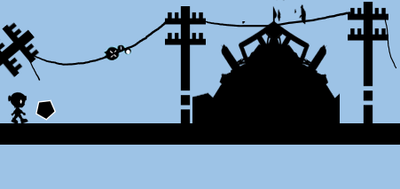
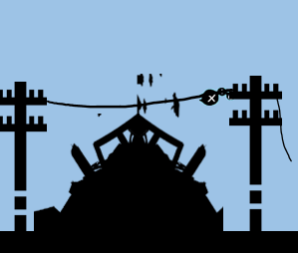
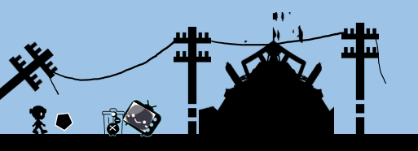
□：電線を伝う

 |  |  | フラグ32：UI「R：押す」をフェードインで表示

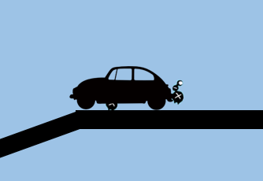
R：押す

 |  |  | フラグ33：車が坂を下り、がれきに衝突する＋UI「R：押す」をフェードアウトで消える
 |  |  | フラグ34：がれきが崩壊するエフェクトついた

33～34まで

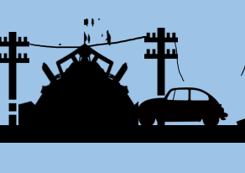
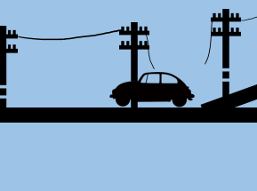

 |  |  | フラグ35：UI「〇ボタン：エネミーを呼ぶ

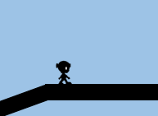

〇：エネミーを呼ぶ

 |  |  | フラグ36：エネミーがフランケンの後ろをついてくる＋「〇ボタン：エネミーを呼ぶ」をフェーアウトで表示を消す

 |  |  | フラグ37：フランケンの文字アニメーションが入る
 |  |  | フラグ38：エネミーに操作を切り替えた後電柱に近づいた時UI「□ボタン」のフェードインで表示
 |  |  | フラグ39：UI「□：電線を伝う」をフェードアウトで表示が消える＋電線での移動ができるようになる＋電線を伝うアニメーション

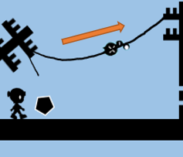

□ボタン

 |  |  | フラグ40：電線の右端に着いた時UI「□ボタン」をフェードインで表示
 |  |  | フラグ41：□押した後UI「□ボタン」をフェードアウトで表示を消す

□ボタン

 |  | フラグ42：UI「△ボタン：歯車になる」をフェードインで表示
 |  | フラグ43：UI「△ボタン：歯車になる」をフェードアウトで表示を消す

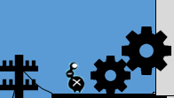

△ボタン

 |  | フラグ44：ショッピングモールの扉が開く

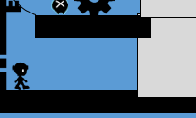

 |  | フラグ45：画面が黒くフェードアウト＋BGMも消える

 | エネミーについて

 |  |  |  | Gear heart（ギアハーツ）

 |  |  |  | マップ１より出現するエネミー。後ろに歯車のようなものがついているのが特徴です。電気がついているものに執着を持っており、テレビなどに集まりやすい習性を持っています。
 |  |  |  | なのでマップ１に出るギアハーツはテレビを見ていてその場から動くことはありません。
 |  |  |  | フランケンが近くに来ても反応しません。
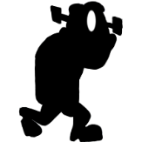

 |  |  |  | このエネミーを操り操作を切り替えると、電気が入っている電柱に入ることができます（参考写真１）。また、ある場所でエネミーの歯車をはめると、扉を開けることができます。

参考写真１

 |  |  |  | フランケンが岩を投げてエネミー一体に当たると、エネミーは慌ただしく逃げてしまいます。

操作一覧

４．押す
5．歯車になる
１．歩く
２．ジャンプ
3．伝う

左スティック
×ボタン
□ボタン
右Rのボタン
△のボタン

マップ２
マップ１（電気と町の最果て）

 |  | マップ全体図

 |  |  |  | （3840*2160px

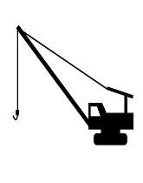

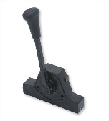


 | フラグリスト

 |  |  | No |  |  |  | フラグ | フラグ後 |  |  |  | 備考

 |  |  | 1 |  |  |  | チュートリアルマップ フラグ18終了後 | フェードインでマップ２を映す |  |  |  | 最初は町とショッピングモールを映します。

 |  |  | 2 |  |  |  | フラグ１終了後 | カメラを引くとフランケンが左から歩いてくる |  |  |  | 2秒くらいかけて歩くところを映す

 |  |  | 3 |  |  |  | フラグ２終了後 | サブタイトルをフェードインで2秒間表示

 |  |  | 4 |  |  |  | フラグ3のサブタイトル表示 2秒後 | サブタイトルフェードアウト

 |  |  | 5 |  |  |  | フラグ４終了後 | フランケンの操作可能

 |  |  | 6 |  |  |  | 石の前に行く | 地面が崩れて下に落ちる

 |  |  | 7 |  |  |  | フラグ6終了後 | フランケンが起き上がる２アニメーションで起き上がる （アニメーション中はフランケンの操作は不可能） ＋エネミーが落下で倒れて動かない（死亡判定）

 |  |  | 8 |  |  |  | フラグ7終了後 | フランケンの操作可能

 |  |  | 9 |  |  |  | フラグ8終了後 死んだエネミーに近づく | フランケンの体力を表示する

 |  |  | 10 |  |  |  | 死んだエネミーの前で □ボタンを押す | 電気エフェクトを表示 フランケンの体力－40

 |  |  | 11 |  |  |  | フラグ10終了後 | ギアハーツが起き上がるアニメーション （この時フランケンは行動不可能）

 |  |  | 12 |  |  |  | フラグ11終了後 左にあるレバーを〇ボタン | レバーの向きが変わる ＋右下の道が下りてくる（降りてくるまで歩けない） ＋フランケン行動は可能

 |  |  | 13 |  |  |  | フラグ12終了後 左にあるレバーを〇ボタン | レバーの向きが変わる ＋右の段差が下りてくる ＋フランケン行動は可能

 |  |  | 14 |  |  |  | 左上にあるトロッコをエネミーが押す | トロッコが坂に沿って落ちる

 |  |  | 15 |  |  |  | 右下にレバーでおろした通路の先にある歯車の前まで押す | 下のボタンが沈み、歯車が動く ＋同時に上のはしごが下りてくる

 |  |  | 16 |  |  |  | ギアハーツがはしご先の歯車になる | 扉が開く

 |  |  | 17 |  |  |  | 右下にあるトロッコを下のボタンか離す | はしごが上に上がる

 |  |  | 18 |  |  |  | Rボタンでエネミーを持ち クレーン釣り先に投げる | ギアハーツがクレーンに引っかかって向きが変わる（クレーンアニメーション）

 |  |  | 19 |  |  |  | フラグ19でクレーンの向きが変わる | 天井がクレーンにぶつかって、鉄骨が落下 （エネミーはぶら下がったまま）

 |  |  | 20 |  |  |  | ブレーカーを入れる | ブレーカーを入れるアニメーションを入れる、その後フェードアウトし扉の外のベルトコンベアを映す（映して1.25秒後に起動する）起動して2秒後にフランケンが操作可能になる

 |  |  | 21 |  |  |  | NO.1終了後 | ・マップ上のベルトコンベア3つが起動する ・ベルトコンベアの上にある骨が地面に落ちる ・充電器のシャッターが開く（この時点では何も起きない）

 |  |  | 22 |  |  |  | 骨を持つ | 骨を持っている場合、犬は攻撃してこなくなる。 特定の位置まで位置まで近寄ると犬が「座る」アニメーションになる。 「座る」アニメーション中に骨を投げるとイベントNO.4発生 |  |  |  | 特定の位置は要相談。特定の位置以外で骨を投げた場合、岩と同じ挙動をする、 イベント未発生の位置で投げると犬にとられて攻撃してこない位置まで跳ね返って来る

 |  |  | 23 |  |  |  | 特定の位置で骨を投げる | 骨の挙動は犬を飛び越えて壁の向こうに飛んでいく。 犬が骨を追いかけて壁を破壊してカメラ外に走っていく。 （壁が壊れて先に進める）犬が画面外に移動して3秒後に画面が揺れて（0.75秒）その1秒後に操作可能になる。 |  |  |  | 画面揺れのイメージ動画、小刻みに揺れるイメージ https://www.youtube.com/watch?app=desktop&t=867&v=47ziUeXrJkU&feature=youtu.be

 |  |  | 24 |  |  |  | フラグ23終了後 | 犬が瓦礫に埋もれている、ここで電気を入れられるようになる。 電気を入れると操作が利かなくなりイベントが発生する。 |  |  |  | 電気を入れるボタンを押した時点で操作が利かなくなりイベントシーンへ移行する 犬が抜けだした時に「待機」アニメーションをさせる

 |  |  | 25 |  |  |  | フランケンがの電源が落ちる | ・電気を入れると犬が瓦礫から出てくるがその2秒後にフランケンが「機能停止」アニメーションをして3秒後に画面をブラックアウトさせる。

 |  |  | 26 |  |  |  | フラグ25終了後 | ブラックアウトから3秒後にフェードインさせて犬の操作が可能になる。 このイベントの間は操作切り替えができなくなり、フランケンを持ち運びNO.8を発生させるために持ち運ぶ。 |  |  |  | フランケンが道具扱いになり、岩や骨と同じように持ち運びが可能になる。

 |  |  | 27 |  |  |  | 充電ケーブルを引っ張り接続 | 犬が操作可能な時にのみに充電器に近づくと「R1ボタン」のUI表示

 |  |  | 28 |  |  |  | R1ボタンを押した後 | R1ボタンを押すと充電器のケーブルを咥える。 ケーブルを途中で離すと元の位置に戻る。 ケーブルを地面まで引っ張ると戻らずに宙ぶらりんになる。

 |  |  | 29 |  |  |  | NO.9終了後 | ケーブルを特定の位置での届く範囲にフランケンがいると イベントが発生する。 |  |  |  | 犬は出口付近で座り込んでしまうため連れていけない 出口に近づくと犬の接続が勝手に切れる

 |  |  | 30 |  |  |  | フランケンが再起動 | 画面がブラックアウトして（0.75秒）時間経過後フェードインする。 フェードインした際フランケンが充電されている（画像は後ほど記載） その後、画面がブラックアウトして（0.75秒）時間経過後フェードインした後にフランケンに操作が切り替わる。

 |  |  | 31 |  |  |  | エンディングイベント エンディング分岐 | 体力の残りでエンディングが分岐する。 イブのいる位置に近づくとイベントが発生して、エンディングが始まる。 （画像は後ほど記載）

 |  |  | 32 |  |  |  | BAD END条件 | 体力の値が（～～以下の場合）

 |  |  | 33 |  |  |  | TRUE END条件 | 体力の値が（～～以上の場合）

 | ゲームの流れ

 |  |  | フラグ１：マップ１のフラグ43終了後、フェードインでマップ２を映す
 |  |  | フラグ２：フラグ１終了後、カメラが引いてフランケンが左から歩いてくる

フラグ１：マップ背景のショッピングモールを映す
フラグ２：カメラが引いてフランケンが左から歩いてくる

 |  |  |  |  |  |  |  |  |  |  | 赤い線→フラグ１でカメラが映している場所と大きさ |  | カメラが引いた後にフランケンが左から来ます
 |  |  |  |  |  | イメージとしてはマ〇オに出てくるピ〇チ城みたいな感じです |  |  |  |  | オレンジの線：フラグにでカメラを引いたときの大きさ |  | （この時はまだ行動できません）

 |  |  | フラグ３：フラグ２終了後、サブタイトルをフェードインで2秒表示
 |  |  | フラグ４：フラグ３終了後、2秒後サブタイトルをフェードアウト
 |  |  | フラグ５：サブタイトル消えた後、フランケンが行動できるようになる

フラグ４：2秒後サブタイトルをフェードアウト
フラグ５：フランケンが行動可能
フラグ３：サブタイトルをフェードインで2秒表示

 |  |  |  |  |  |  | サブタイトルは画面の上らへんに表示 |  | サブタイトルが消えたら行動できるようになります

 |  |  | フラグ６：石の前に行くと、足場が崩れて落ちる

フラグ６：石の前に行くと、足場が崩れて落ちる

 |  |  |  |  |  |  |  |  |  |  |  |  | エネミーとフランケンが落ちた1秒後、下に落ちたフランケン
 |  |  |  |  |  |  | エネミーから離れておいてある石に近づく |  |  | 石の前に行くとイベント。足場が崩れるアニメーションが入り |  |  | を追いかけてフランケンにカメラを合わせる。
 |  |  |  |  |  |  | （赤線はカメラの映している大きさと位置） |  |  | フランケンとエネミーも一緒に落ちます

 |  |  | フラグ７：フラグ６でカメラがフランケンに合わせた時、フランケンが起き上がる２アニメーションで起き上がる（アニメーション中はフランケンの操作は不可能）＋エネミーが落下で倒れて動かない（死亡判定）
 |  |  | フラグ８：アニメーション後操作可能になる

フラグ７：フランケンが起きるアニメーションが入る
フラグ８：フラン操作可能

 |  |  |  |  |  | カメラがフランケンにいったときに、自動でフランケンが
 |  |  |  |  |  | 起き上がるアニメーションが入る
 |  |  |  |  |  | （エネミーは死体になっています。）
 |  |  |  |  |  | フランケンが起き上がったら操作可能

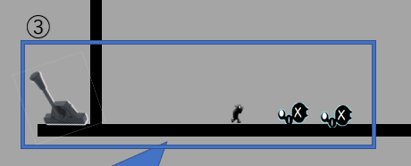

 |  |  | フラグ９：フラグ8終了後死んだエネミーに近づくとフランケンの体力表示
 |  |  | フラグ10：□ボタンで電気を入れるとエフェクトを表示、体力－40減る
 |  |  | フラグ11：エネミーが起きるアニメーションが入る

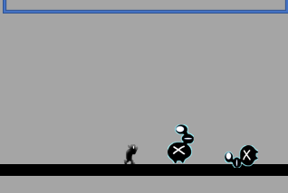

 |  |  | フラグ12：フラグ11終了後、左にあるレバーを〇ボタンを押すと、下の道が降りてくる

フラグ12：レバーを引くと、下の道が下りてくる

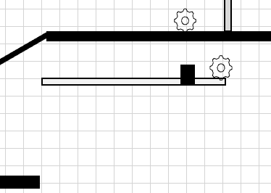
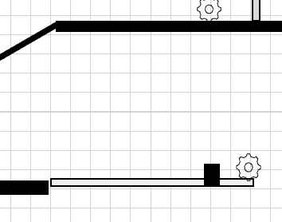

 | エネミーについて

 |  |  |  |  | Gear heart（ギアハーツ）

 |  |  |  |  | マップ１より出現するエネミー。後ろに歯車のようなものがついているのが特徴です。電気がついているものに執着を持っており、テレビなどに集まりやすい習性を持っています。
 |  |  |  |  | なのでマップ１に出るギアハーツはテレビを見ていてその場から動くことはありません。
 |  |  |  |  | フランケンが近くに来ても反応しません。

 |  |  |  |  | このエネミーを操り操作を切り替えると、電気が入っている電柱に入ることができます（参考写真１）。また、ある場所でエネミーの歯車をはめると、扉を開けることができます。

参考写真１

 |  |  |  |  | フランケンが岩を投げてエネミー一体に当たると、エネミーは慌ただしく逃げてしまいます。

その他
その他

 | エネミーについて

 |  | 最果てに住まうエネミーはそれぞれのエネミー自身のテリトリーがあり、操ったり襲ってくる時以外はその場所から離れることはありません。
 |  | エネミーが活動するテリトリーは、マップに配置されている敵によって違います。
 |  | エネミーはテリトリーの右端まで行くと2秒ほどその場で待機し、そのあと左端まで歩いて2秒ほど待機するとうい行動を繰り返しています。
エネミー通常時の行動
①に戻る
①2秒その場で待機
（エネミー待機モーションあり）
②左端に歩いて移動する
（エネミー歩きモーションあり）
③2秒その場で待機
（エネミー待機モーションあり）
④右端に歩いて移動する（エネミー歩きモーションあり）

活動範囲（テリトリー）
活動範囲（テリトリー）
活動範囲（テリトリー）
活動範囲（テリトリー）

 |  | フランケンの視線を察知する範囲もエネミーによって変わってきます。フランケンが視線察知の範囲に入るとエネミーがフランケンに気づいて襲ってきます。
 |  | またフランケンの視線を察知する範囲は、エネミーと一緒に動きます。
活動範囲（テリトリー）
フランケンの視線察知
活動範囲（テリトリー）
フランケンの視線察知

 |  |  | エネミーの攻撃について

 |  | エネミーの攻撃方法は突進（頭突き）です。
 |  | フランケンの存在に気づいたとき、フランケンが居たその位置まで突進します。
 |  | フランケンに突進成功時、エネミーは4秒間待機モーションが入ります。
エネミー攻撃時の動き

①フランケンに気づく（エネミー反応モーションあり）
②フランケンに突進（エネミー突進モーションあり）
③4秒間待機
（エネミー待機モーションあり）

フランケンの視線察知

スン…

エネミー攻撃時した後の動き

④4秒間待機後、視線察知範囲にフランケンがいる
（エネミー反応モーションあり）
⑤またもやフランケンに突進（エネミー突進モーションあり）

フランケンの視線察知

 |  | フランケンが移動して頭突きが当たらなかった場合、突進モーション終了し後、2秒間待機モーションが入り、視線察知の場所にフランケンがいなければテリトリーに歩いて戻って行きます。
エネミー攻撃不発＋フランケン認知不可の場合

①フランケンに突進（エネミー突進モーションあり）
②2秒間待機
（エネミー待機モーションあり）
③テリトリーに帰る（エネミー歩きモーションあり）

あれ？
フランケンの視線察知
戻るか…
フランケンの視線察知
さっきまでフランケンがいた場所
ここだぁぁぁ！！

 |  | エネミーの体力

 |  | ほぼないに等しいです。エネミーは瓦礫や家電など持ち運べるものを投げて当たれば、倒れてしまいます。起き上がることはありません。（遺体は消えない）
①物がエネミーに当たる
②エネミーが倒れる
（エネミー倒れるモーションあり）

えい
あ”あ”あ”あ”あ”あ”！！

